Sheet2
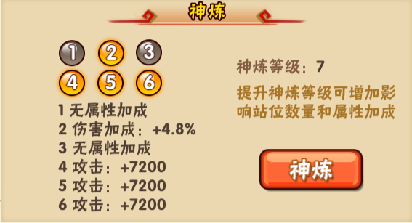
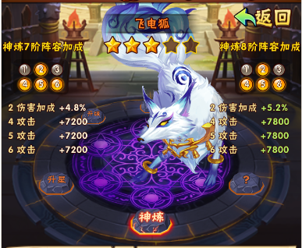
1.增加属性百分比加成字段X_add,千分比配置，影响属性计算公式，举例：hp=int((hp_base+(bp_develop*(level-1)))*(1+hp_add/1000))
2.神练升级的时候，检查属性与战力变化，并更新，同时客户端也要计算并显示在阵容和详细信息里面。（之前不需要）
3.客户端有2个地方要优化，分别是宠物详细信息界面和神练界面。
4.宠物详细信息界面的神练区域，帮助文字修改，加上会提升宠物基础属性百分比的说明，同时把四个属性加的百分比列出来，放不下就写全属性+X%
5.神练界面要加一个按钮或者超链接文字，点击后出现一个弹框，里面表达2个信息：下一个阶段目标(客户端读target_level字段)的神练等级与具体属性，光环的加成；顶级神练等级的具体属性与光环的加成

